竞品产品升级
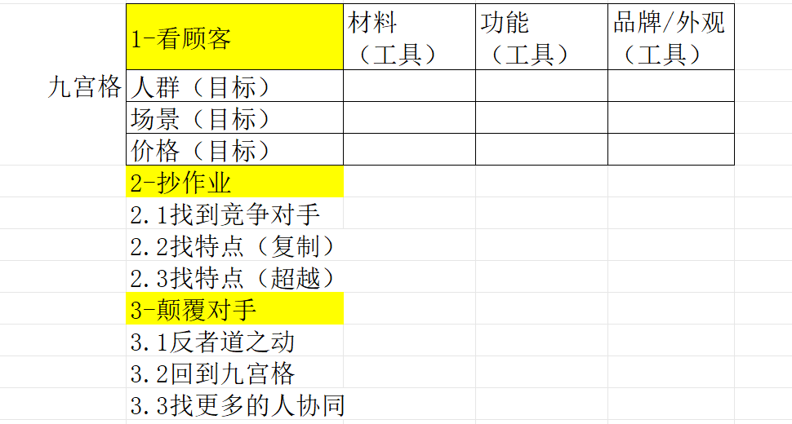
产品研发要求输入表 立项编号：党英轩填写
立项时间： | 2026.1.14 | 设计时间：
打样时间： |  | 上架时间：
基本信息 | 一级品类 | 护腰
 | 二级品类 | 医疗护腰
 | 三级品类 | 高价打诺泰
 | 产品名称 | 零压护腰
 | 是否季节产品 | 否
 | 产品品牌 | seruna
 | 负责人 | 徐刚
 | 市场大小/年月日（要做得价格段下) | 全平台年销售量（2.5-2.8亿）
 | 对手销售额/年月日 | 1000万
 | 对手sku及占比 | F06（占比诺泰销量60%）
9宫格前6（目标） | 人群（落实到具体需求及需求排序） | 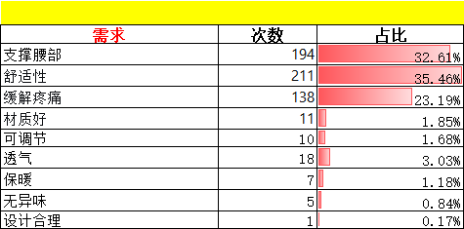
 | 场景（落实到具体场景及场景排序） | 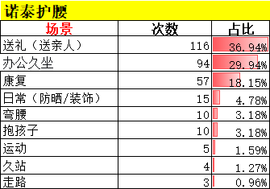 | 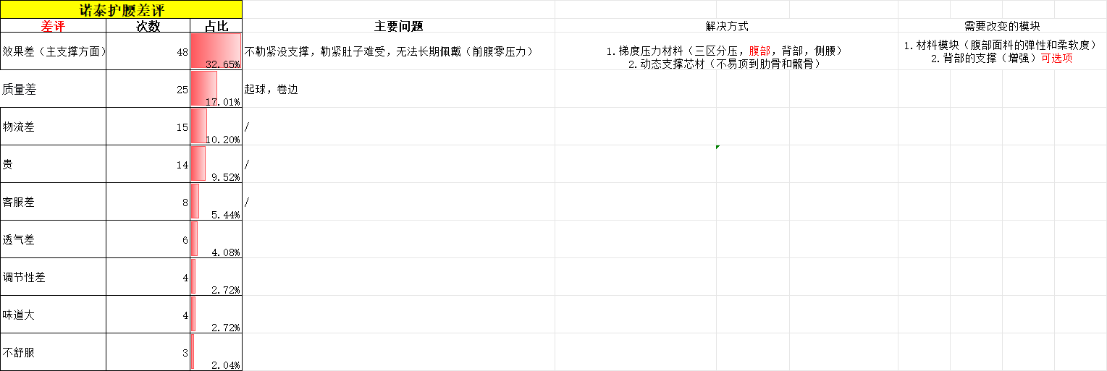
 | 价格/毛利 | 标准款199/只 成本按照50算，毛利75%
 | 对手是谁 | 诺泰
 | 对手的卖点（复制） | 1.背板设计（锚点设计） 解决支撑问题 2. 6个支撑条 解决支撑问题 3.特殊面料（透气） 解决舒适问题
 | 对手的卖点（超越） | 1.背板支撑延用诺泰形式（大面积背板） 2.面料透气度不弱于对手 3.前腹部面料弹性和舒适度必须高于对手
设计要求（工具）怎么超越对手 | 设计目的概述 | a类做品牌风格 b类做场景下的产品升级（久戴） c类做顾客买点升级
 | 改外观/品牌 | seruna
 | 改材料 | 前腹部材料
 | 改功能 | 背部背板升级小功能
具体情况 | 针对对手产品图片具体做哪里升级 | 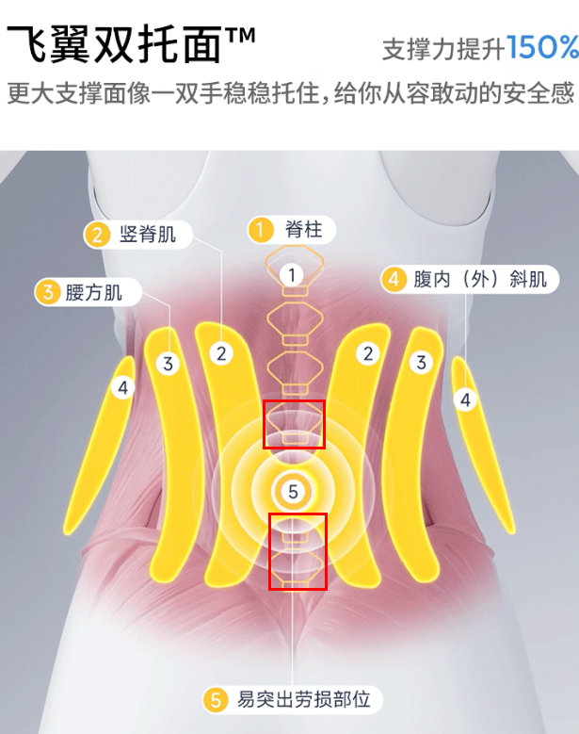 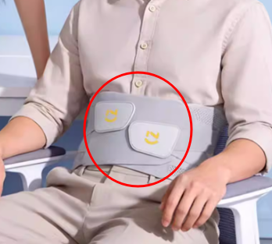
 | 产品型号 | /
 | ERP成本（需求） | 70元/只 以内
第二轮截止时间 |  | 2026-01-29

